关系图
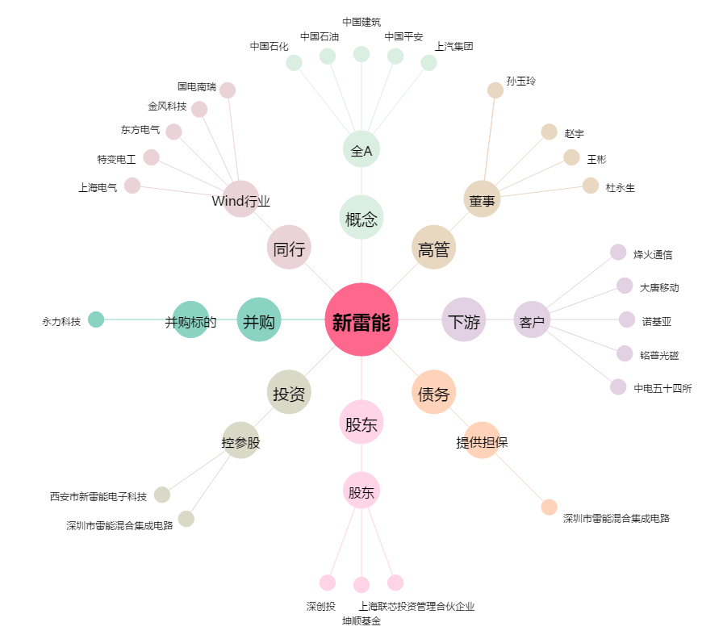
新雷能[300593.SZ] - 关系概览图

